Casos de pruebas
CASOS DE PRUEBAS - WEB "BUGGY CARS"
N° | Caso de prueba | Prioridad | Precondiciones | Datos de entrada | Pasos | Resultados Esperado | Resultado Obtenido | Estado prueba
AREA FUNCIONAL: REGISTRO DE USUARIO
1 | Registrar un nuevo usuario llenando todos los campos exitosamente. | Alta | 1: Tener instalado un navegador. 2: Tener conexión a internet. | Login. Nombre de Usuario. Apelido. Password. | 1: Abrir la pagina. 2: Click en la opcion "registrar" en el boton superior izquierdo. 3: Ingresar los datos de entrada. 4: Click en el boton registrar. | El usuario es registrado exitosamente. | 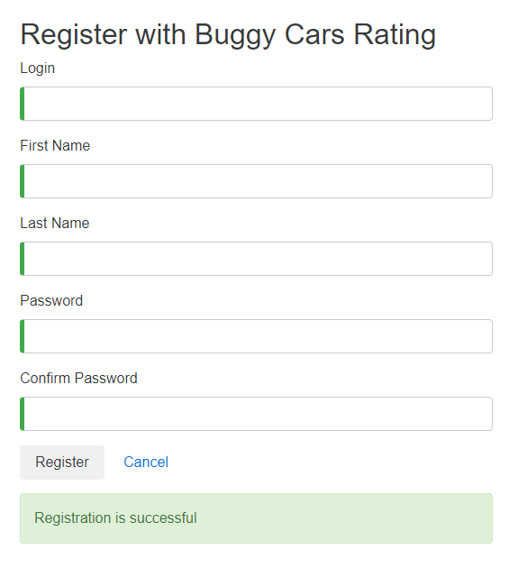 | OK
2 | Registrar un nuevo usuario con campos requeridos en blanco. | Alta | 1: Tener instalado un navegador. 2: Tener conexión a internet. | Ninguno | 1: Abrir la pagina. 2: Click en la opcion "registrar" en el boton superior izquierdo. 3: Ingresar los datos de entrada. 4: Click en el boton registrar. | La pantalla debe mostrar una validacion de los campos requeridos e indicarlos al usuario con un mensaje. | 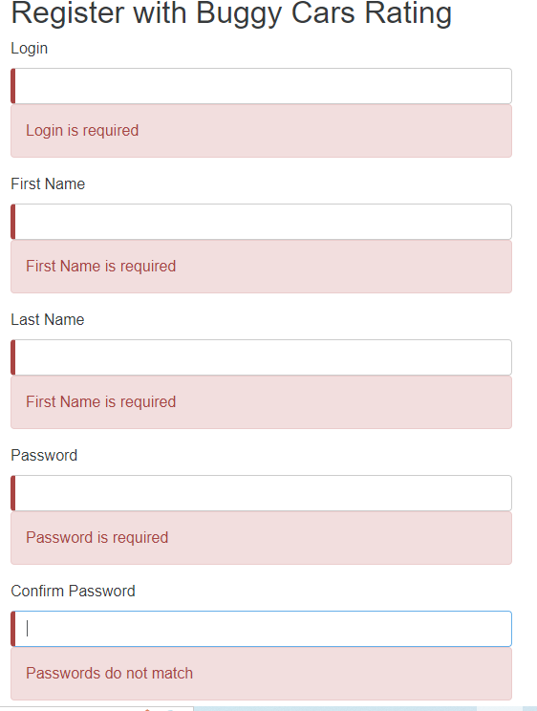 | OK
3 | Registrar un nuevo usuario con un password de 4 caracteres. | Alta | 1: Tener instalado un navegador. 2: Tener conexión a internet. | Login. Nombre de Usuario. Apelido. Password. | 1: Abrir la pagina. 2: Click en la opcion "registrar" en el boton superior izquierdo. 3: Ingresar los datos de entrada. 4: Click en el boton registrar. | la pagina muestra un error de contraseña incorrecta e indica lass condiciones minimas que la contraseña debe cumplir. | 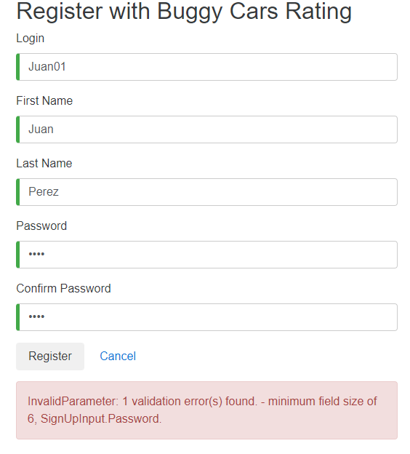 | OK
4 | Registrar un nuevo usuario con un password de 4 caracteres + un carácter especial. | Alta | 1: Tener instalado un navegador. 2: Tener conexión a internet. | Login. Nombre de Usuario. Apelido. Password. | 1: Abrir la pagina. 2: Click en la opcion "registrar" en el boton superior izquierdo. 3: Ingresar los datos de entrada. 4: Click en el boton registrar. | la pagina muestra un error de contraseña incorrecta e indica las condiciones minimas que la contraseña debe cumplir. | 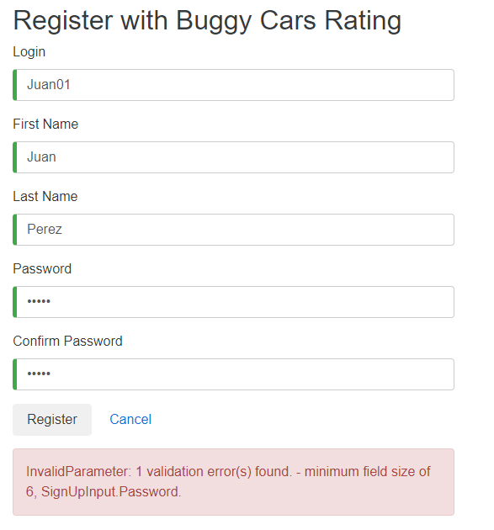 | OK
5 | Registrar un nuevo usuario con un password de 4 caracteres + un carácter especial(todo en minuscula). | Alta | 1: Tener instalado un navegador. 2: Tener conexión a internet. | Login. Nombre de Usuario. Apelido. Password. | 1: Abrir la pagina. 2: Click en la opcion "registrar" en el boton superior izquierdo. 3: Ingresar los datos de entrada. 4: Click en el boton registrar. | la pagina muestra un error de contraseña incorrecta e indica las condiciones minimas que la contraseña debe cumplir. | 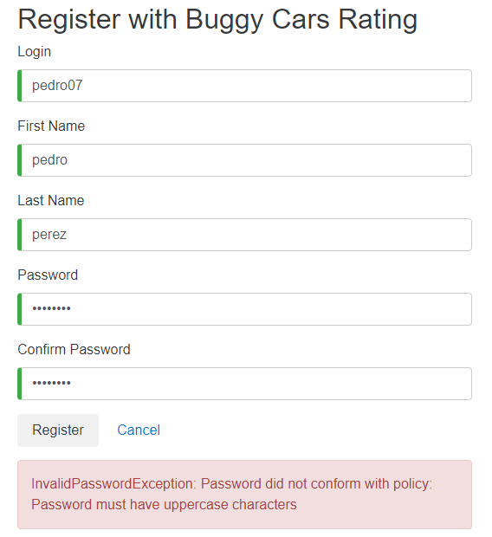 | OK
6 | registrar un usuario ya existente. | Alta | 1: Tener instalado un navegador. 2: Tener conexión a internet. | Login. Nombre de Usuario. Apelido. Password. | 1: Abrir la pagina. 2: Click en la opcion "registrar" en el boton superior izquierdo. 3: Ingresar los datos de entrada. 4: Click en el boton registrar. | la pagina debe mostrar un error indicando que el usuario ya existe. | 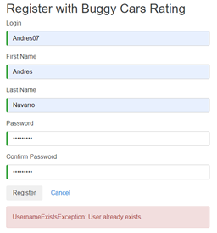 | OK
7 | Registrar un nuevo usuario con un password que cumple las condiciones pero ingresar uno distinto en la confirmacion. | Alta | 1: Tener instalado un navegador. 2: Tener conexión a internet. | Login. Nombre de Usuario. Apelido. Password. | 1: Abrir la pagina. 2: Click en la opcion "registrar" en el boton superior izquierdo. 3: Ingresar los datos de entrada. 4: Click en el boton registrar. | la pagina muestra un error de contraseña incorrecta e indica las condiciones minimas que la contraseña debe cumplir. | 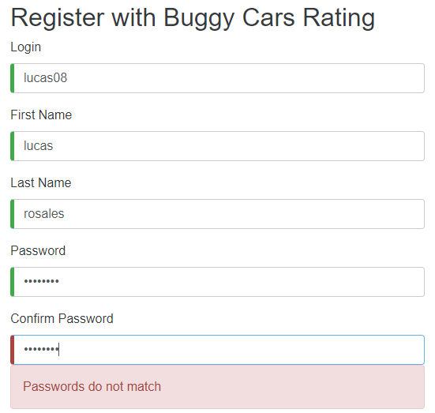 | OK
AREA FUNCIONAL : VOTAR POR AUTOS
1 | Votar por un auto de la lista exitosamente. | Media | 1: Tener instalado un navegador. 2: Tener conexión a internet. 3: haberse rergistrado previamente. | Login. Password. Comentario. | 1: Abrir la pagina. 2: ingresar usuario, clave y clic en login. 3: clic en la opcion "overall rating" para calificar autos. 4: Clic en algun auto de preferencia. 5: dejar un comentario y clic en el boton "votar". | La pagina registra el voto y aumenta el contador, lo muestra en la tabla de abajo de los detalles del auto junto con el comentario. | 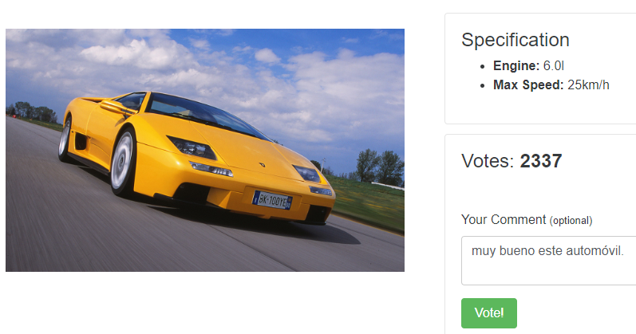 | OK
2 | Clic en la opcion rank, para dar orden a los vehiculos del primero al ultimo. | Media | 1: Tener instalado un navegador. 2: Tener conexión a internet. 3: haberse rergistrado previamente. | Login. Password. Comentario. | 1: Abrir la pagina. 2: ingresar usuario, clave y clic en login. 3: clic en la opcion "overall rating" para calificar autos. 4: Clic en la opcion rank. | La pagina deberia mostrar el rango de forma ascendente comenzado por el 1. |  | FALLO
3 | Cambio de paginas en la seccion de "overal ratting" | Media | 1: Tener instalado un navegador. 2: Tener conexión a internet. 3: haberse rergistrado previamente. | Login. Password. Comentario. | 1: Abrir la pagina. 2: ingresar usuario, clave y clic en login. 3: clic en la opcion "overall rating" para calificar autos. 4: Clic en la opcion de avanzar page. | Se deberia avanzar de pagina exitosamente hasta la ultima opcion marcada, en este caso hasta la pagina 5. | 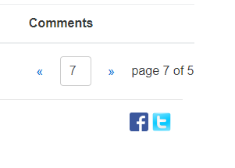 | FALLO
4 | revision de imágenes de los vehiculos en la opcion "overal rating" | Media | 1: Tener instalado un navegador. 2: Tener conexión a internet. 3: haberse rergistrado previamente. | Login. Password. Comentario. | 1: Abrir la pagina. 2: ingresar usuario, clave y clic en login. 3: clic en la opcion "overall rating" para calificar autos. 4: Clic en la opcion de avanzar page. | al avanzar de pagina se deberian mostrar exitosamente todas las imágenes de los vehiculos. | 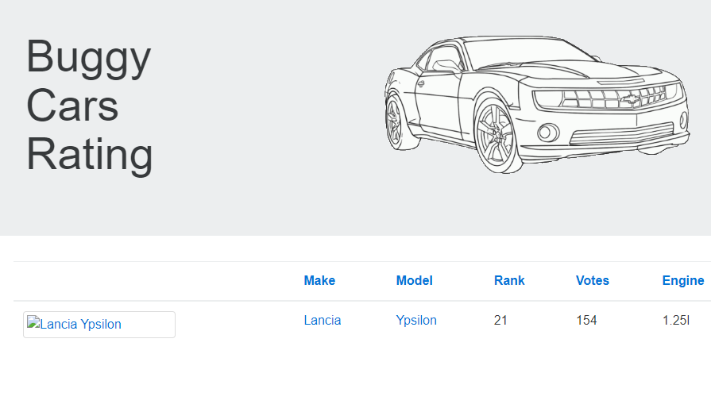 | FALLO
5 | Revision de la descripcion de los vehiculos . | Media | 1: Tener instalado un navegador. 2: Tener conexión a internet 3: haberse rergistrado previamente. | Login. Password. Comentario. | 1: Abrir la pagina. 2: ingresar usuario, clave y clic en login. 3: clic en la opcion "overall rating" para calificar autos. 4: Clic en algun modelo de vehiculo. | En la descripcion de abajo deberian aparecen los siguientes campos con sus respectivos datos: date, author y comment. | 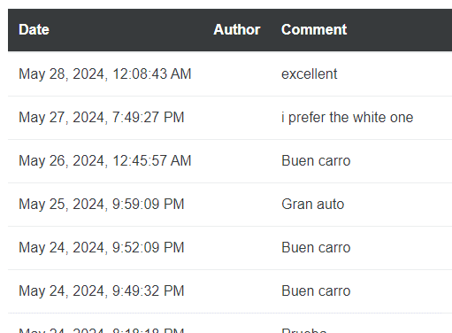 | FALLO
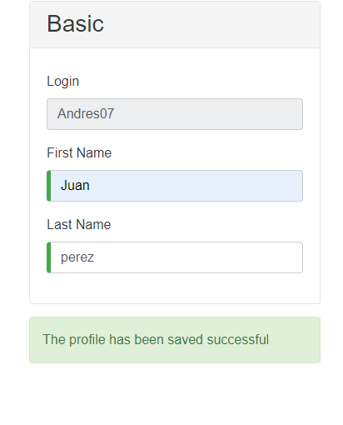
AREA FUNCIONAL : ACTUALIZAR PERFIL
1 | Actualizar el pérfil de un usuario ya registrado. | Alta | 1: Tener instalado un navegador. 2: Tener conexión a internet. 3: haberse rergistrado previamente. | Login. Password. | 1: Abrir la pagina. 2: ingresar usuario, clave y clic en login. 3: clic en la opcion profile en la parte superior izquierda.. 4: cambiar el nombre, apellido y tambien la direccion. 5:clic en el boton guardar. | El perfil es actualizado exitosamente. |  | OK
2 | Actualizar el pérfil con campos obligatorios en blanco. | Alta | 1: Tener instalado un navegador. 2: Tener conexión a internet. 3: haberse rergistrado previamente. | Login. Password. | 1: Abrir la pagina. 2: ingresar usuario, clave y clic en login. 3: clic en la opcion profile en la parte superior izquierda.. 4: Dejar campo nombre y apellido vacios 5:Clic en el boton guardar. | El sitio debe validar campos requeridos vacios y mostrar un mensaje de error al usuario. | 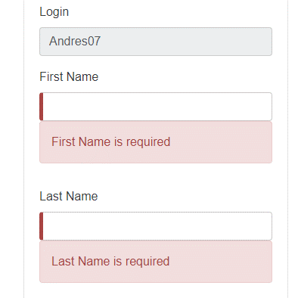 | OK
3 | verificar cambio de nombre en margen superior derecho luego de actualizarlo en perfil | Media | 1: Tener instalado un navegador. 2: Tener conexión a internet. 3: haberse rergistrado previamente. | Login. Password. | 1: Abrir la pagina. 2: ingresar usuario, clave y clic en login. 3: clic en la opcion profile en la parte superior izquierda.. 4: cambio de nombre 5:Clic en el boton guardar. | El sitio debe actualizar el saludo del nombre en el margen superior derecho | 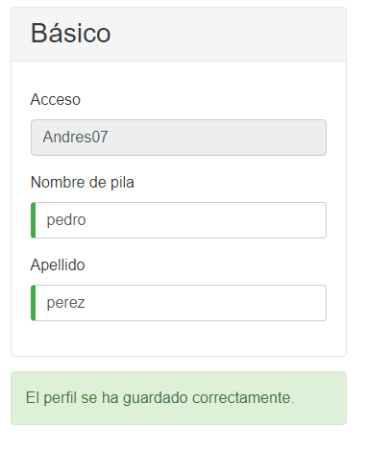 | FALLO
AREA FUNCIONAL : MARCA POPULAR
1 | verificar avance de pagina en la seccion "Marca popular" | Media | 1: Tener instalado un navegador. 2: Tener conexión a internet. 3: haberse rergistrado previamente. | Login. Password. | 1: Abrir la pagina. 2: ingresar usuario, clave y clic en login. 3: clic en la seccion "Marca popular" 4: clic en avance de pagina en la parte inferior derecha | avance de pagina hasta el limite mostrado y texto que indique en que pagina nos encontramos | 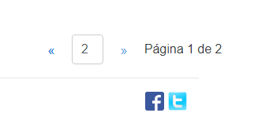 | FALLO

